PROGETTAZIONE LOGICA
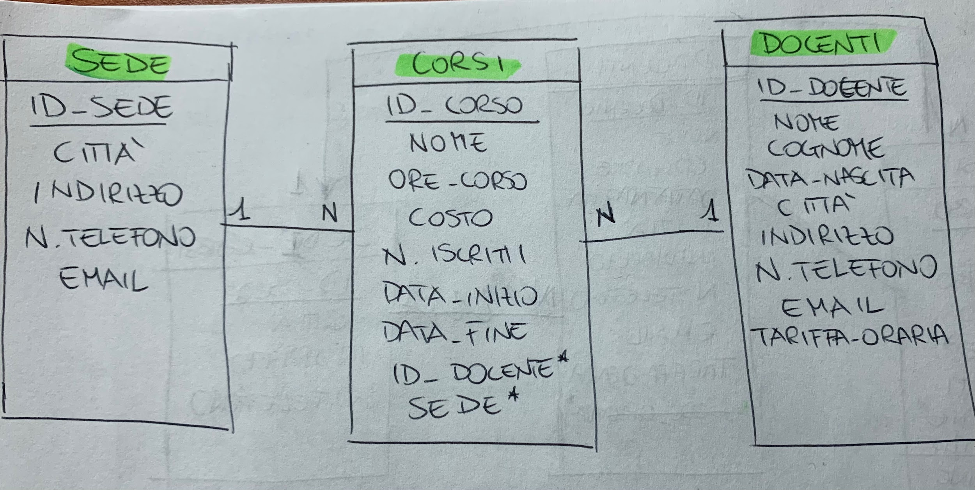
 | TYPE | LENGTH | NOT NULL
CORSI
ID_CORSO | PK |  | TRUE
NOME | VARCHAR | 50 | TRUE
ORE_CORSO | INT |  | TRUE
COSTO | MONEY | 5 | TRUE
N_ISCRITTI | INT |  | TRUE
DATA_INIZIO | DATE | 15 | TRUE
DATA_FINE | DATE | 15 | TRUE
ID_DOCENTE | FK - INT |  | TRUE
SEDE | FK - INT |  | TRUE

SEDE
ID_SEDE | PK - INT |  | TRUE
CITTÀ | VARCHAR | 10 | TRUE
INDIRIZZO | VARCHAR | 30 | FALSE
N.TELEFONO | INT |  | FALSE
EMAIL | VARCHAR | 50 | FALSE

DOCENTE
ID_DOCENTE | PK - INT |  | TRUE
NOME | VARCHAR | 10 | TRUE
COGNOME | VARCHAR | 10 | TRUE
DATA_NASCITA | DATE | 15 | TRUE
CITTÀ | VARCHAR | 20 | TRUE
INDIRIZZO | VARCHAR | 50 | TRUE
N_TELEFONO | VARCHAR | 15 | TRUE
EMAIL | VARCHAR | 50 | TRUE
TARIFFA_ORARIA | SMALMONEY | 3 | TRUE

